Sheet1
 | Total Geral | Total de Branca | Branca |  |  | Total de Preta | Preta |  |  | Total de Parda | Parda |  |  |  | Total de Amarela | Amarela |  |  | Total de Indígena | Indígena |  |  | Total de Não declarada | Não declarada
Localidade da Escola |  |  | Estadual | Municipal | Privada |  | Estadual | Municipal | Privada |  | Federal | Estadual | Municipal | Privada |  | Estadual | Municipal | Privada |  | Estadual | Municipal | Privada |  | Federal | Estadual | Municipal | Privada
Salvador | 70,277 | 2,783 | 1,838 | 764 | 181 | 19,678 | 14,011 | 5,377 | 290 | 36,326 | 1 | 24,789 | 10,001 | 1,535 | 366 | 235 | 117 | 14 | 147 | 81 | 56 | 10 | 10,977 | 116 | 7,282 | 2,043 | 1,536

Cor/Raça |  | Dependência Administrativa

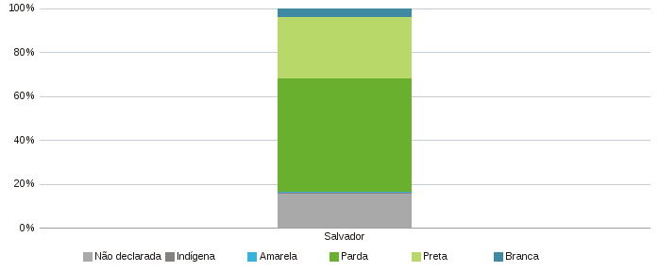 |  | 